店铺运营数据总结
11月份店铺运营数据总结 |  |  |  |  | 10月份

店铺总数据分析 |  |  |  |  | 店铺总数据分析

近30天支付金额排行 | 第70名 |  |  |  | 第70名

浏览量 | 418,186 |  |  |  | 352,120

访客数 | 148,528 |  |  |  | 128,118

平均访客深度 | 2.82 |  |  |  | 2.75

平均成交转化率 | 6.67% |  |  |  | 7.15%

客单价 | 186 |  |  |  | 170

总营业额 | 1,790,837 |  |  |  | 1,525,342

成功退款金额 | 74,119 |  |  |  | 59,212

退款率 | 3.80% |  |  |  | 3.16%

广告花费（直通车+钻展+淘宝客）

DSR评分 | 4.96522 4.95243 4.95436 |  |  |  | 4.96165 4.94723 4.94961

店铺流量来源分析 |  |  |  |  | 店铺流量来源分析

来源 | 访客数 | 百分比 | 费用 | 备注 | 访客数 | 百分比 | 费用

淘宝客 | 753 | 0.06% |  |  | 741 | 0.07%

直通车 | 28 | 0.02% |  |  | 254 | 0.02%

钻展 | 0 | 0.00% |  |  | 3 | 0.00%

总付费流量 | 797 | 0.61% |  |  | 1003 | 0.88%

搜索流量 | 113276 | 87.14% |  |  | 100205 | 88.38%

总淘内免费 | 129184 | 99.39% |  |  | 112378 | 99.12%

总自主访问 | 14206 | 10.93% |  |  | 11557 | 10.19%

店铺月度销售额前六宝贝 |  |  |  |  | 店铺月度销售额前六宝贝

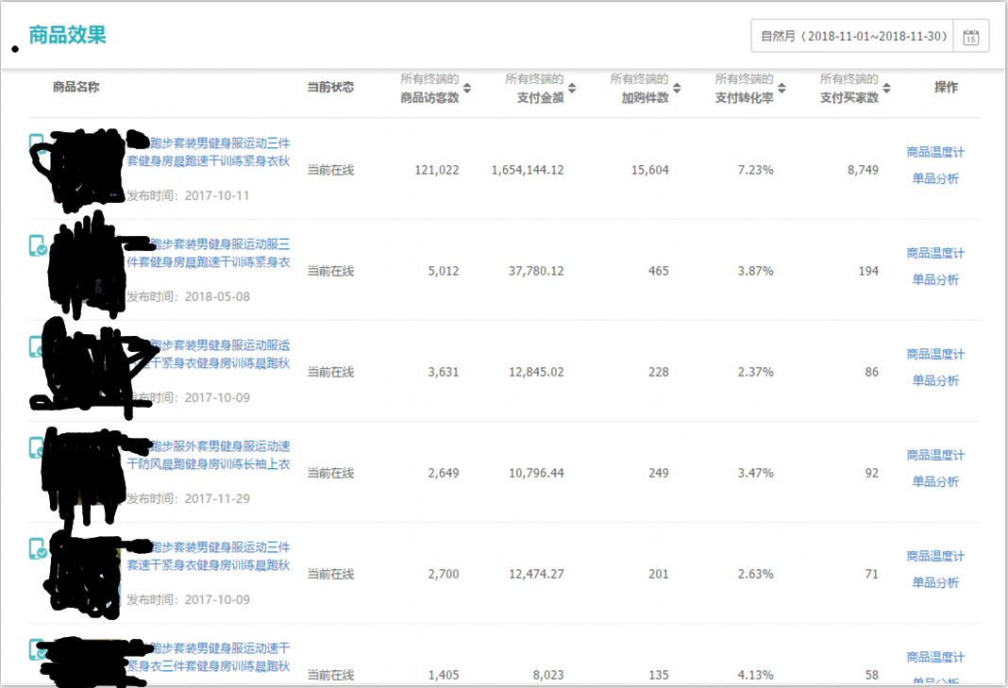

分析总结

整体来说11月份由于双十一的缘故，致使很多数据的上涨幅度偏高。 但是整体营业额排名没有上涨，说明店铺现在属于瓶颈期，如果行业排名要在上涨，需要增加产品线，继续推产品起来，增加整个店铺的核心实力。

